Sheet2
左
右

串中心-20mm

串中心-10mm

串中心0mm

串中心10mm

-20 -10 0 10 20

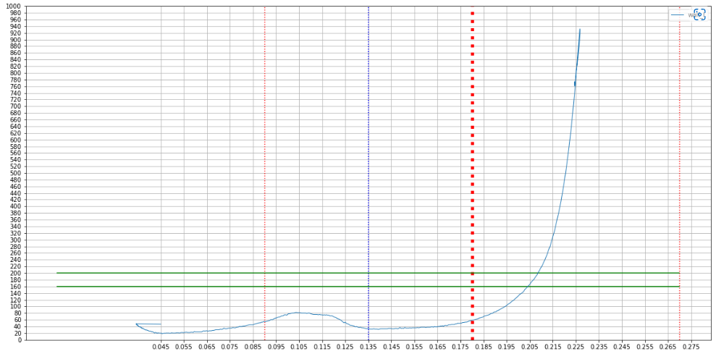
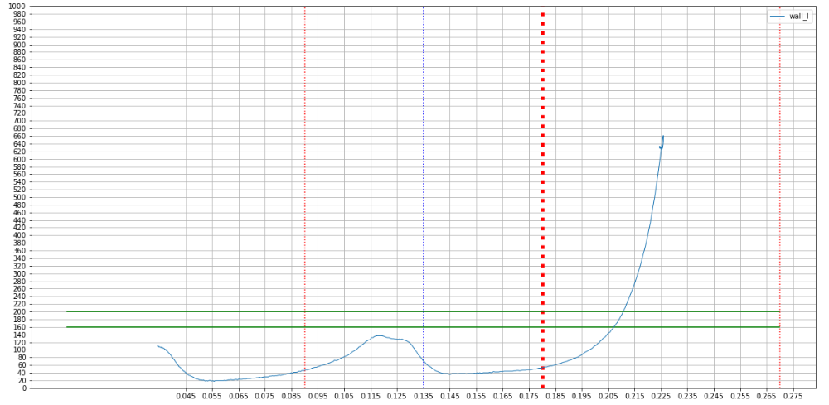
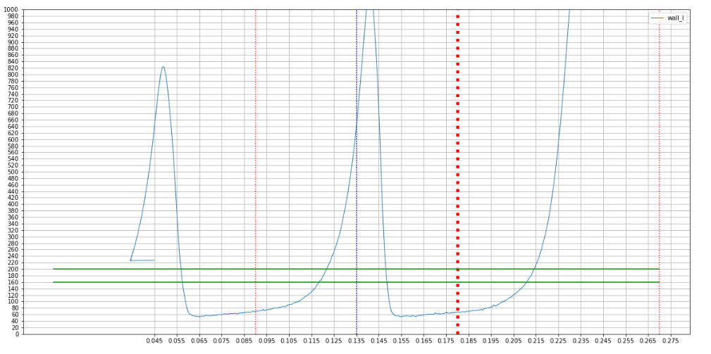
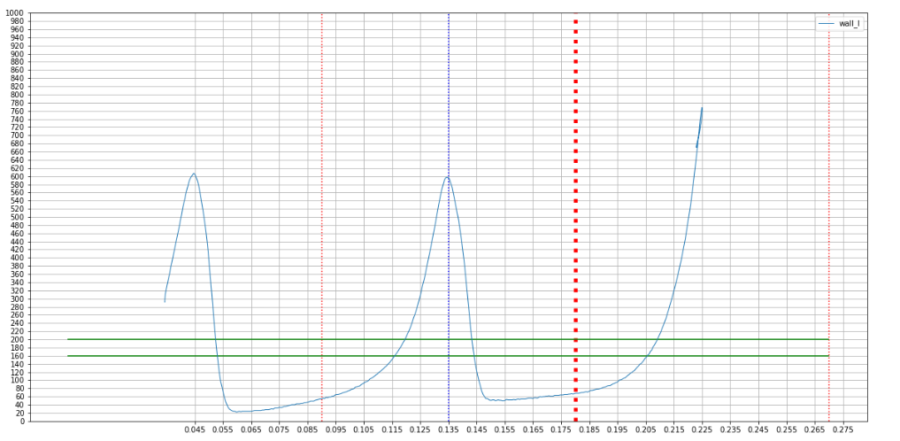
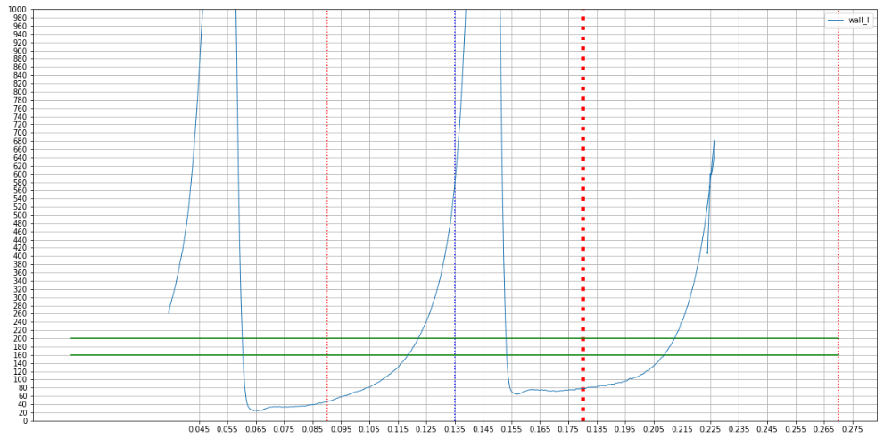

左 串中心-20mm
左 串中心-10mm
左 串中心0mm
左 串中心10mm
左 串中心20mm

